ex3
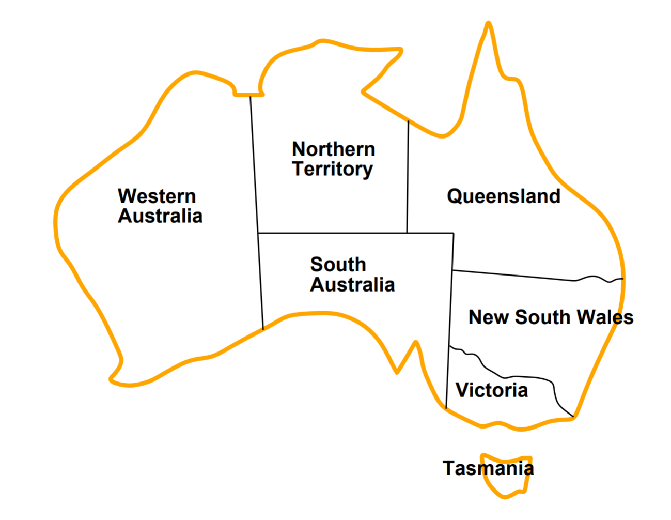
NSW | = {red, green, blue}
NT | = {red, green, blue}
Q | = {red, green, blue}
SA | = {red, green, blue}
T | = {red, green, blue}
V | = {red, green, blue}
WA | = {red, green, blue}

restrições: | WA = red
 | V = blue
 | cidades visinhas devem ter cores diferentes

Variáveis: | Domínios: | Arcos: |  | Agenda:

NSW | = {red} | WA = "red" | 1 | WA = "red" | alterou. Não puxa nada para agenda
NT | = {blue} | V = "blue" | 2 | V = "blue" | alterou. Não puxa nada para agenda
Q | = {} | NSW != Q | 3 | NSW != Q
SA | = {green} | Q != NSW | 4 | Q != NSW
T | = {red, green} | NSW != SA | 5 | NSW != SA
V | = {blue} | SA != NSW | 6 | SA != NSW
WA | = {red} | NSW != V | 7 | NSW != V | alterou. Puxa 4 e 6 para agenda
 |  | V != NSW | 8 | V != NSW
 |  | NT != Q | 9 | NT != Q
 |  | Q != NT | 10 | Q != NT
 |  | NT != SA | 11 | NT != SA
 |  | SA != NT | 12 | SA != NT
 |  | NT != WA | 13 | NT != WA | alterou. Puxa 10 e 12 para agenda
 |  | WA != NT | 14 | WA != NT
 |  | Q != SA | 15 | Q != SA
 |  | SA != Q | 16 | SA != Q
 |  | SA != V | 17 | SA != V | alterou. Puxa 5, 11 e 15 para agenda
 |  | V != SA | 18 | V != SA
 |  | SA != WA | 19 | SA != WA | alterou. Puxa 18 para agenda
 |  | WA != SA | 20 | WA != SA
 |  | T != V | 21 | T != V | alterou. Não puxa nada para agenda
 |  | V != T | 22 | V != T
 |  |  | 23 | Q != NSW
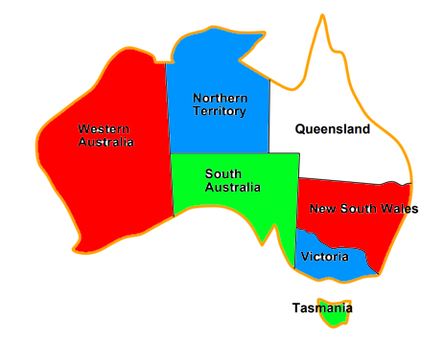
 |  |  | 24 | SA != NSW
 |  |  | 25 | Q != NT
 |  |  | 26 | SA != NT
 |  |  | 27 | NSW != SA | alterou. Puxa 8, 23 e 24 para agenda
 |  |  | 28 | NT != SA | alterou. Puxa 14, 25 e 26 para agenda
 |  |  | 29 | Q != SA | alterou. Puxa 3, 9 e 16 para agenda
 |  |  | 30 | V != SA
 |  |  | 31 | V != NSW
 |  |  | 32 | Q != NSW | alterou. Não puxa nada para agenda
 |  |  | 33 | SA != NSW
 |  |  | 34 | WA != NT
 |  |  | 35 | Q != NT | alterou. | Inconsistência!
 |  |  | …

